Exerc9
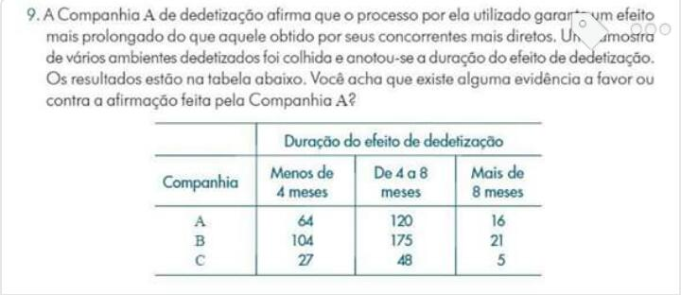

 | Duralçao do Efeito da Dedetização
Companhia | < 4 meses | 4 a 8 meses | > 8 meses | Total
A | 64 | 120 | 16 | 200
B | 104 | 175 | 21 | 300
C | 27 | 48 | 5 | 80
Total | 195 | 343 | 42 | 580

Exerc28a
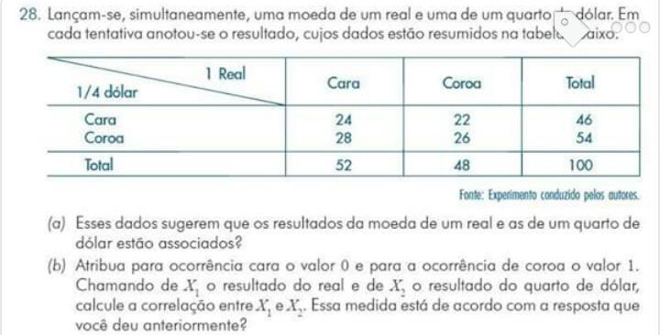

a) |  | Cara | Coroa | Total
 | Cara | 24 | 22 | 46
 | Coroa | 28 | 26 | 54
 | Total | 52 | 48 | 100

